Mapa_kraje_vyvoj
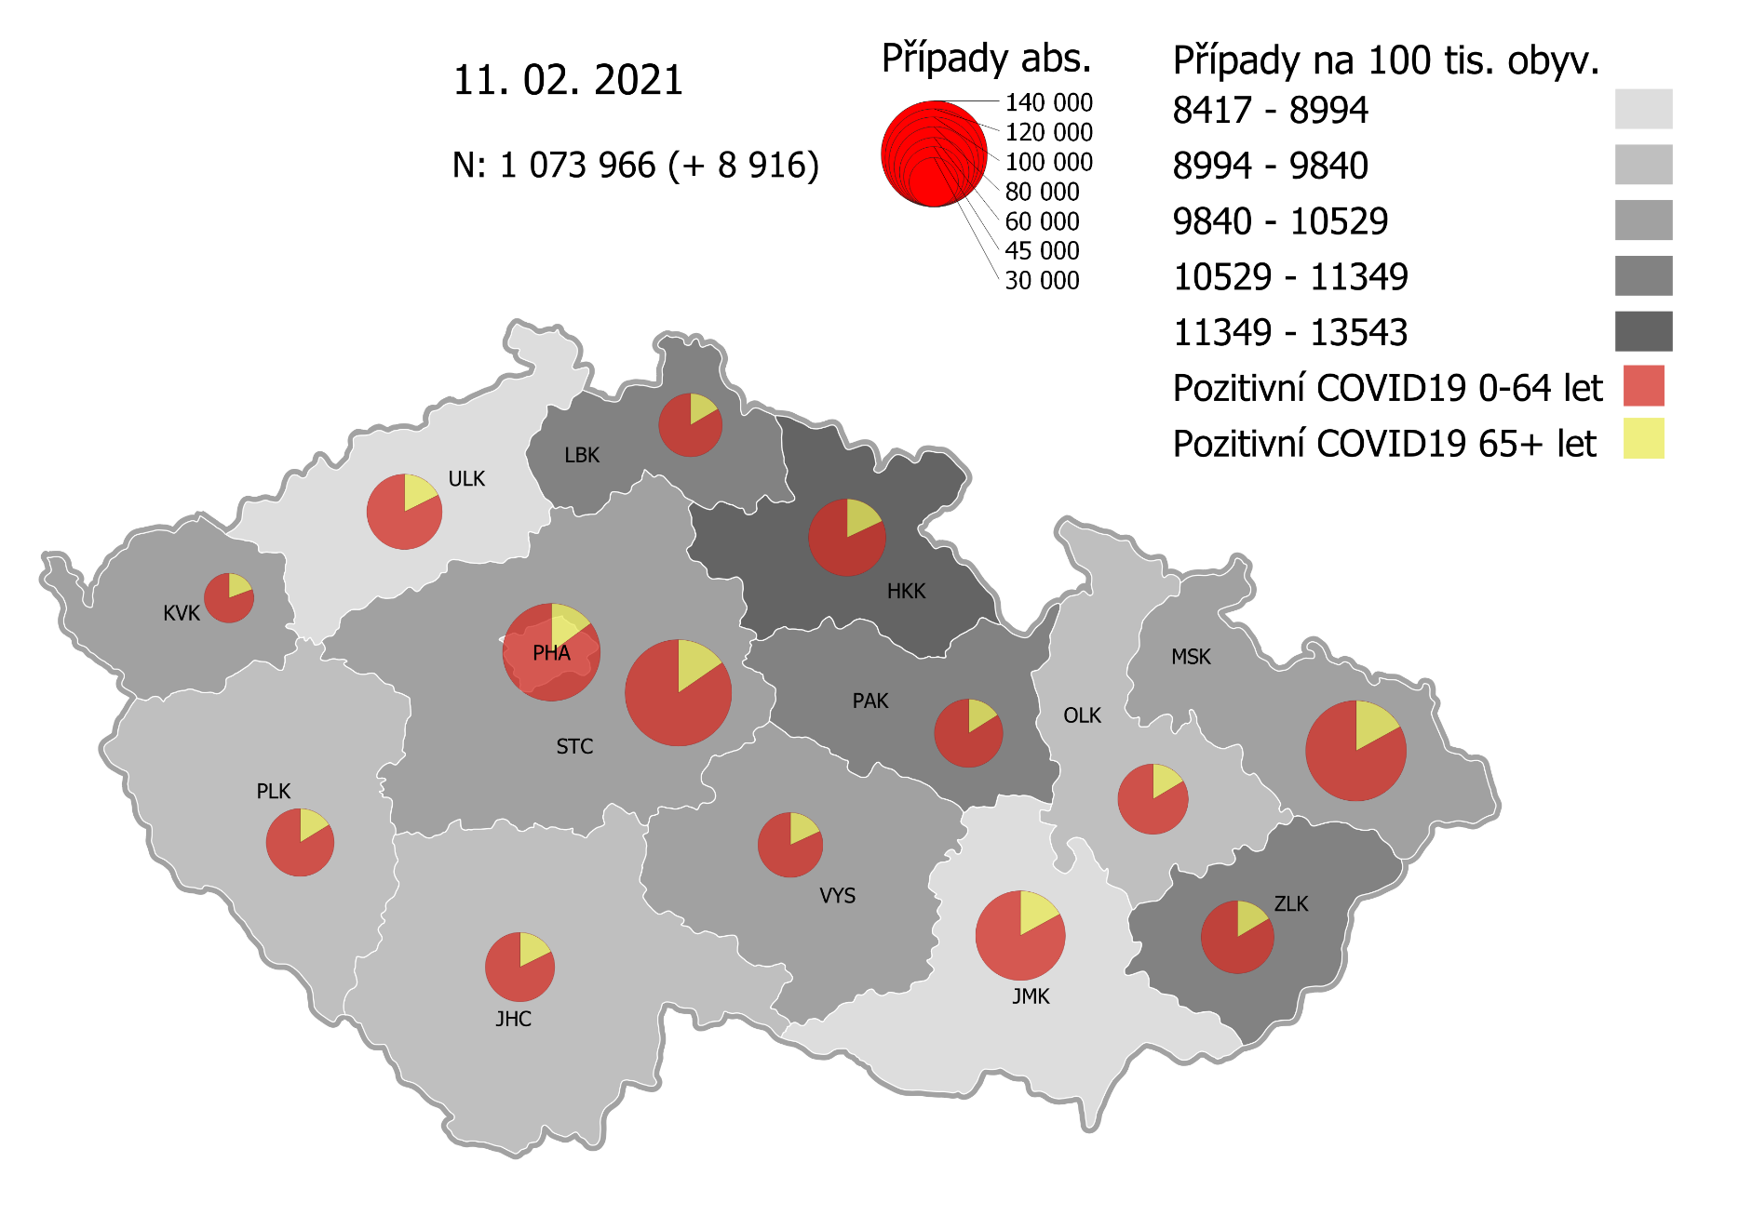
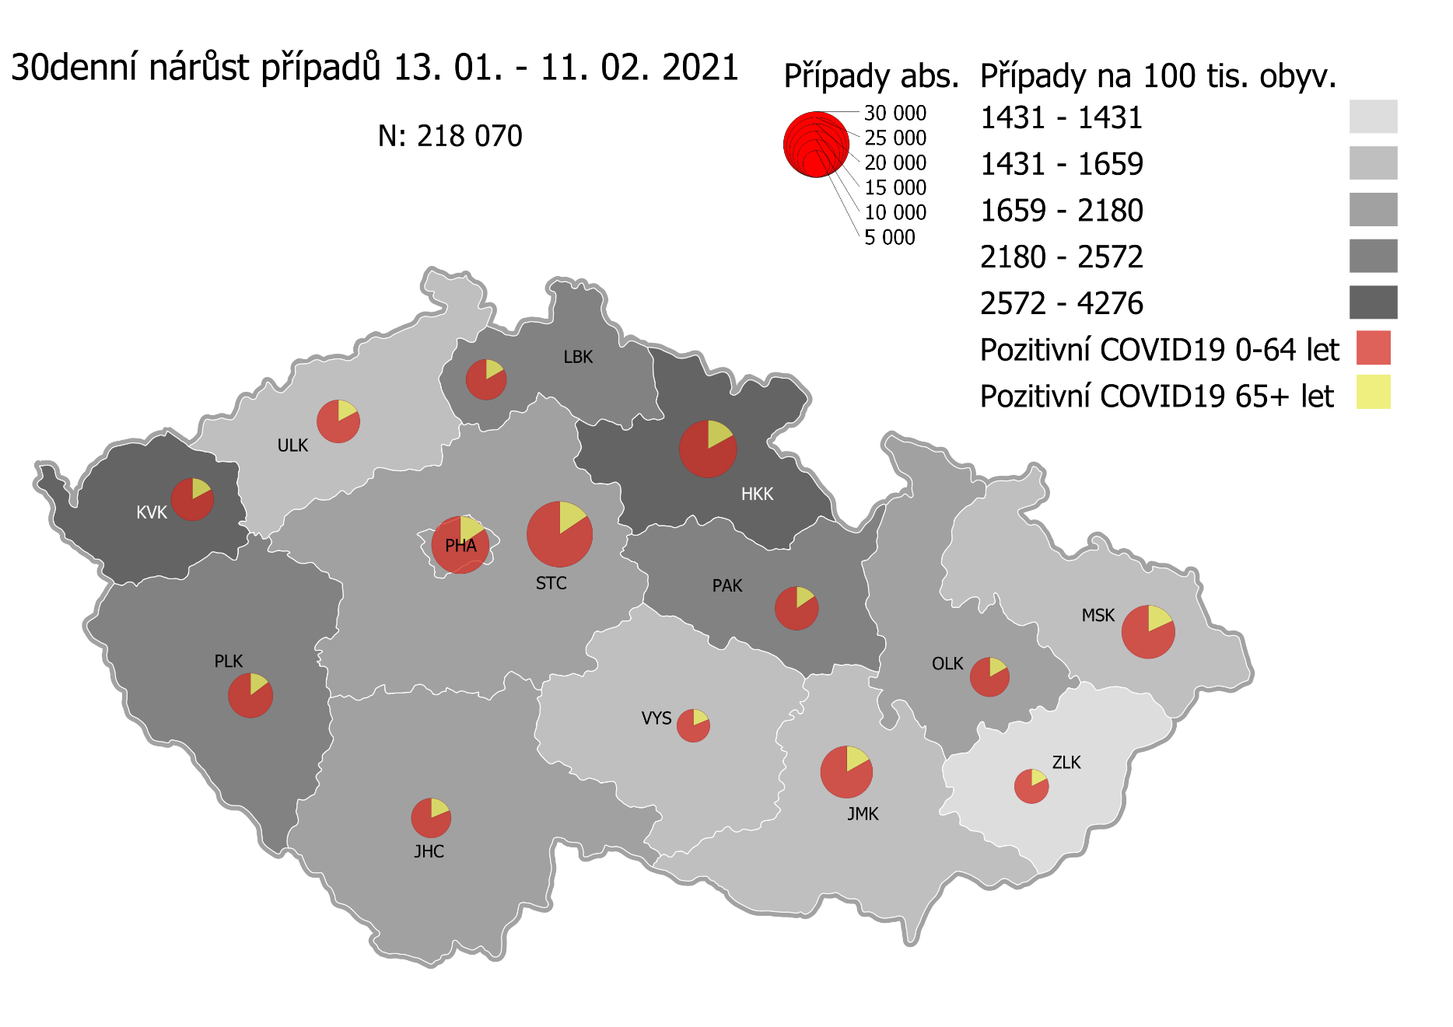
Kumulativní počet pozitivních pacientů COVID-19 v krajích ČR dle bydliště absolutně a na 100 tis. obyvatel
ke dni | 2/12/21
KÓD NUTS3 | Název kraje | Zkratka NUTS3 | Pozitivní COVID19 | Obyvatelstvo 1. 1. 2020 | Na 100 000 obyvatel | Nárůst za 7 dní (v %) | Nárůst za 7 dní na 100 000 obyvatel | Nárůst COVDI19 7 dní zpětně | z toho 06.02 | z toho 07.02 | z toho 08.02 | z toho 09.02 | z toho 10.02 | z toho 11.02 | z toho 12.02
CZ010 | Hlavní město Praha | PHA | 120,113 | 1,324,277 | 9,070.1 | 5.6% | 478.1 | 6,332 | 596 | 339 | 1,170 | 1,146 | 986 | 1,109 | 986
CZ020 | Středočeský kraj | STC | 143,585 | 1,385,141 | 10,366.1 | 5.8% | 566.6 | 7,848 | 780 | 286 | 1,236 | 1,442 | 1,552 | 1,350 | 1,202
CZ031 | Jihočeský kraj | JHC | 60,497 | 644,083 | 9,392.7 | 4.3% | 383.8 | 2,472 | 120 | 68 | 342 | 453 | 474 | 604 | 411
CZ032 | Plzeňský kraj | PLK | 58,884 | 589,899 | 9,982.0 | 7.5% | 695.7 | 4,104 | 209 | 95 | 622 | 850 | 685 | 798 | 845
CZ041 | Karlovarský kraj | KVK | 31,663 | 294,664 | 10,745.5 | 12.3% | 1,174.2 | 3,460 | 593 | 157 | 148 | 774 | 700 | 443 | 645
CZ042 | Ústecký kraj | ULK | 71,297 | 820,965 | 8,684.5 | 5.0% | 414.5 | 3,403 | 376 | 165 | 423 | 707 | 625 | 563 | 544
CZ051 | Liberecký kraj | LBK | 50,696 | 443,690 | 11,426.0 | 5.8% | 625.0 | 2,773 | 188 | 129 | 510 | 486 | 486 | 486 | 488
CZ052 | Královéhradecký kraj | HKK | 75,389 | 551,647 | 13,666.2 | 7.8% | 991.0 | 5,467 | 552 | 506 | 713 | 1,000 | 1,037 | 982 | 677
CZ053 | Pardubický kraj | PAK | 58,826 | 522,662 | 11,255.1 | 6.3% | 665.1 | 3,476 | 307 | 134 | 616 | 651 | 623 | 552 | 593
CZ063 | Kraj Vysočina | VYS | 53,092 | 509,813 | 10,414.0 | 3.4% | 340.7 | 1,737 | 155 | 47 | 310 | 365 | 319 | 252 | 289
CZ064 | Jihomoravský kraj | JMK | 101,222 | 1,191,989 | 8,491.9 | 4.6% | 369.8 | 4,408 | 381 | 199 | 639 | 906 | 731 | 685 | 867
CZ071 | Olomoucký kraj | OLK | 62,348 | 632,015 | 9,865.0 | 3.7% | 352.5 | 2,228 | 87 | 83 | 380 | 489 | 410 | 374 | 405
CZ072 | Zlínský kraj | ZLK | 66,345 | 582,555 | 11,388.6 | 2.0% | 225.2 | 1,312 | 177 | 61 | 140 | 274 | 245 | 188 | 227
CZ080 | Moravskoslezský kraj | MSK | 126,769 | 1,200,539 | 10,559.3 | 2.9% | 294.0 | 3,529 | 295 | 178 | 508 | 712 | 640 | 608 | 588
CZ088 | Neurčeno |  | 808 |  |  | 1.8% |  | 14 | 2 | 0 | 2 | 2 | 1 | 4 | 3
CZ099 | Cizinci bez pobytu v ČR |  | 1,315 |  |  | 3.6% |  | 46 | 1 | 2 | 10 | 10 | 8 | 3 | 12

CZ | Česká republika | ČR | 1,082,849 | 10,693,939 | 10,125.8 | 5.1% | 492.0 | 52,609 | 4,819 | 2,449 | 7,769 | 10,267 | 9,522 | 9,001 | 8,782
KÓD NUTS3 | Název kraje | Zkratka NUTS3 | z toho ve věku 65+ | z toho obyv. 65+ | na 100 000 obyv. 65+ | Nárůst za 7 dní (65+ v %) | Nárůst za 7 dní na 100 000 obyv. 65+ | Nárůst COVDI19 7 dní zpětně | z toho 65+ 06.02 | z toho 65+ 07.02 | z toho 65+ 08.02 | z toho 65+ 09.02 | z toho 65+ 10.02 | z toho 65+ 11.02 | z toho 65+ 12.02
CZ010 | Hlavní město Praha | PHA | 17,873 | 251,166 | 7,116.0 | 5.2% | 354.7 | 891 | 88 | 60 | 147 | 165 | 133 | 154 | 144
CZ020 | Středočeský kraj | STC | 22,031 | 255,825 | 8,611.7 | 5.2% | 425.7 | 1,089 | 141 | 45 | 161 | 196 | 199 | 195 | 152
CZ031 | Jihočeský kraj | JHC | 10,706 | 131,832 | 8,120.9 | 4.4% | 341.3 | 450 | 32 | 17 | 51 | 75 | 71 | 118 | 86
CZ032 | Plzeňský kraj | PLK | 9,539 | 119,690 | 7,969.8 | 6.1% | 455.3 | 545 | 26 | 21 | 78 | 101 | 101 | 110 | 108
CZ041 | Karlovarský kraj | KVK | 6,133 | 60,178 | 10,191.4 | 11.1% | 1,015.3 | 611 | 95 | 41 | 30 | 134 | 108 | 76 | 127
CZ042 | Ústecký kraj | ULK | 12,574 | 161,527 | 7,784.5 | 4.1% | 308.9 | 499 | 62 | 32 | 69 | 85 | 91 | 76 | 84
CZ051 | Liberecký kraj | LBK | 8,365 | 89,906 | 9,304.2 | 5.4% | 472.7 | 425 | 29 | 23 | 94 | 68 | 77 | 66 | 68
CZ052 | Královéhradecký kraj | HKK | 13,549 | 119,407 | 11,346.9 | 6.6% | 701.0 | 837 | 78 | 108 | 89 | 146 | 143 | 168 | 105
CZ053 | Pardubický kraj | PAK | 9,440 | 106,085 | 8,898.5 | 5.3% | 449.6 | 477 | 41 | 17 | 93 | 92 | 79 | 64 | 91
CZ063 | Kraj Vysočina | VYS | 9,598 | 104,291 | 9,203.1 | 3.0% | 272.3 | 284 | 33 | 7 | 49 | 47 | 47 | 52 | 49
CZ064 | Jihomoravský kraj | JMK | 17,217 | 238,620 | 7,215.2 | 4.0% | 277.8 | 663 | 56 | 30 | 104 | 129 | 104 | 110 | 130
CZ071 | Olomoucký kraj | OLK | 10,232 | 130,935 | 7,814.6 | 3.6% | 271.1 | 355 | 17 | 9 | 57 | 73 | 80 | 60 | 59
CZ072 | Zlínský kraj | ZLK | 10,939 | 121,339 | 9,015.2 | 1.8% | 161.5 | 196 | 30 | 7 | 17 | 40 | 47 | 23 | 32
CZ080 | Moravskoslezský kraj | MSK | 21,554 | 240,829 | 8,949.9 | 2.8% | 240.8 | 580 | 43 | 31 | 84 | 112 | 103 | 118 | 89
CZ088 | Neurčeno |  | 86 |  |  | 1.2% |  | 1 | 0 | 0 | 0 | 0 | 0 | 0 | 1
CZ099 | Cizinci bez pobytu v ČR |  | 24 |  |  | 0.0% |  | 0 | 0 | 0 | 0 | 0 | 0 | 0 | 0

CZ | Česká republika | ČR | 179,860 | 2,131,630 | 8,437.7 | 4.6% | 370.7 | 7,903 | 771 | 448 | 1,123 | 1,463 | 1,383 | 1,390 | 1,325
KÓD NUTS3 | Název kraje | Zkratka NUTS3 | z toho ve věku 0-5 let | z toho obyv. 0-5 let | na 100 000 obyv. 0-5 let | Nárůst za 7 dní (0-5 let v %) | Nárůst za 7 dní na 100 000 obyv. 0-5 let | Nárůst COVDI19 7 dní zpětně | z toho 0-5 let 06.02 | z toho 0-5 let 07.02 | z toho 0-5 let 08.02 | z toho 0-5 let 09.02 | z toho 0-5 let 10.02 | z toho 0-5 let 11.02 | z toho 0-5 let 12.02
CZ010 | Hlavní město Praha | PHA | 3,836 | 89,638 | 4,279.4 | 8.4% | 331.3 | 297 | 23 | 10 | 48 | 52 | 52 | 57 | 55
CZ020 | Středočeský kraj | STC | 4,915 | 96,527 | 5,091.8 | 7.8% | 369.8 | 357 | 26 | 17 | 55 | 79 | 63 | 61 | 56
CZ031 | Jihočeský kraj | JHC | 1,434 | 40,283 | 3,559.8 | 6.4% | 213.5 | 86 | 3 | 1 | 14 | 11 | 14 | 21 | 22
CZ032 | Plzeňský kraj | PLK | 1,628 | 36,259 | 4,489.9 | 11.4% | 457.8 | 166 | 2 | 1 | 25 | 38 | 27 | 28 | 45
CZ041 | Karlovarský kraj | KVK | 851 | 16,577 | 5,133.6 | 15.3% | 681.7 | 113 | 19 | 6 | 1 | 27 | 29 | 14 | 17
CZ042 | Ústecký kraj | ULK | 1,743 | 49,718 | 3,505.8 | 8.0% | 259.5 | 129 | 15 | 7 | 12 | 30 | 21 | 26 | 18
CZ051 | Liberecký kraj | LBK | 1,558 | 28,292 | 5,506.9 | 5.9% | 307.5 | 87 | 9 | 9 | 14 | 5 | 16 | 18 | 16
CZ052 | Královéhradecký kraj | HKK | 2,488 | 33,422 | 7,444.2 | 12.6% | 834.8 | 279 | 37 | 29 | 36 | 46 | 62 | 42 | 27
CZ053 | Pardubický kraj | PAK | 1,767 | 32,984 | 5,357.1 | 9.9% | 482.1 | 159 | 18 | 6 | 36 | 16 | 26 | 22 | 35
CZ063 | Kraj Vysočina | VYS | 920 | 31,857 | 2,887.9 | 5.6% | 153.8 | 49 | 2 | 2 | 5 | 16 | 8 | 6 | 10
CZ064 | Jihomoravský kraj | JMK | 2,260 | 79,619 | 2,838.5 | 7.4% | 195.9 | 156 | 12 | 15 | 19 | 24 | 25 | 25 | 36
CZ071 | Olomoucký kraj | OLK | 1,510 | 38,976 | 3,874.2 | 5.6% | 205.3 | 80 | 1 | 6 | 8 | 23 | 8 | 15 | 19
CZ072 | Zlínský kraj | ZLK | 2,072 | 35,087 | 5,905.3 | 2.8% | 159.6 | 56 | 8 | 4 | 8 | 14 | 9 | 4 | 9
CZ080 | Moravskoslezský kraj | MSK | 3,014 | 71,917 | 4,190.9 | 3.6% | 146.0 | 105 | 11 | 5 | 13 | 26 | 17 | 18 | 15
CZ088 | Neurčeno |  | 31 |  |  | 0.0% |  | 0 | 0 | 0 | 0 | 0 | 0 | 0 | 0
CZ099 | Cizinci bez pobytu v ČR |  | 7 |  |  | 0.0% |  | 0 | 0 | 0 | 0 | 0 | 0 | 0 | 0
CZ | Česká republika | ČR | 30,034 | 681,156 | 4,409.3 | 7.6% | 311.1 | 2,119 | 186 | 118 | 294 | 407 | 377 | 357 | 380
KÓD NUTS3 | Název kraje | Zkratka NUTS3 | z toho ve věku 6-15 let | z toho obyv. 6-15 let | na 100 000 obyv. 6-15 let | Nárůst za 7 dní (6-15 let v %) | Nárůst za 7 dní na 100 000 obyv. 6-15 let | Nárůst COVDI19 7 dní zpětně | z toho 6-15 let 06.02 | z toho 6-15 let 07.02 | z toho 6-15 let 08.02 | z toho 6-15 let 09.02 | z toho 6-15 let 10.02 | z toho 6-15 let 11.02 | z toho 6-15 let 12.02
CZ010 | Hlavní město Praha | PHA | 9,518 | 131,513 | 7,237.3 | 7.4% | 501.1 | 659 | 59 | 31 | 117 | 133 | 118 | 109 | 92
CZ020 | Středočeský kraj | STC | 13,307 | 163,398 | 8,143.9 | 6.8% | 520.8 | 851 | 85 | 24 | 134 | 146 | 159 | 148 | 155
CZ031 | Jihočeský kraj | JHC | 4,354 | 67,758 | 6,425.8 | 5.9% | 357.2 | 242 | 11 | 2 | 37 | 43 | 40 | 73 | 36
CZ032 | Plzeňský kraj | PLK | 4,534 | 60,678 | 7,472.2 | 9.3% | 634.5 | 385 | 13 | 9 | 44 | 91 | 58 | 78 | 92
CZ041 | Karlovarský kraj | KVK | 2,165 | 30,869 | 7,013.5 | 15.7% | 949.2 | 293 | 60 | 8 | 4 | 69 | 71 | 37 | 44
CZ042 | Ústecký kraj | ULK | 5,042 | 90,219 | 5,588.6 | 6.7% | 350.3 | 316 | 32 | 14 | 43 | 76 | 62 | 48 | 41
CZ051 | Liberecký kraj | LBK | 4,646 | 48,396 | 9,600.0 | 6.4% | 580.6 | 281 | 25 | 9 | 42 | 41 | 39 | 62 | 63
CZ052 | Královéhradecký kraj | HKK | 6,406 | 57,779 | 11,087.1 | 9.9% | 998.6 | 577 | 65 | 55 | 78 | 110 | 107 | 89 | 73
CZ053 | Pardubický kraj | PAK | 4,837 | 54,972 | 8,799.0 | 7.4% | 607.6 | 334 | 19 | 17 | 52 | 60 | 62 | 59 | 65
CZ063 | Kraj Vysočina | VYS | 3,267 | 52,247 | 6,253.0 | 3.8% | 227.8 | 119 | 11 | 1 | 25 | 26 | 19 | 18 | 19
CZ064 | Jihomoravský kraj | JMK | 6,142 | 122,670 | 5,006.9 | 7.6% | 353.0 | 433 | 45 | 15 | 57 | 87 | 71 | 64 | 94
CZ071 | Olomoucký kraj | OLK | 4,418 | 65,697 | 6,724.8 | 4.0% | 258.8 | 170 | 4 | 10 | 41 | 37 | 27 | 22 | 29
CZ072 | Zlínský kraj | ZLK | 4,858 | 58,614 | 8,288.1 | 1.9% | 153.5 | 90 | 18 | 8 | 8 | 17 | 13 | 20 | 6
CZ080 | Moravskoslezský kraj | MSK | 8,645 | 123,284 | 7,012.3 | 3.0% | 202.8 | 250 | 18 | 12 | 42 | 45 | 43 | 40 | 50
CZ088 | Neurčeno |  | 9 |  |  | 0.0% |  | 0 | 0 | 0 | 0 | 0 | 0 | 0 | 0
CZ099 | Cizinci bez pobytu v ČR |  | 12 |  |  | 9.1% |  | 1 | 0 | 0 | 0 | 0 | 0 | 0 | 1
CZ | Česká republika | ČR | 82,160 | 1,128,094 | 7,283.1 | 6.5% | 443.3 | 5,001 | 465 | 215 | 724 | 981 | 889 | 867 | 860
KÓD NUTS3 | Název kraje | Zkratka NUTS3 | z toho ve věku 16-19 let | z toho obyv. 16-19 let | na 100 000 obyv. 16-19 let | Nárůst za 7 dní (16-19 let v %) | Nárůst za 7 dní na 100 000 obyv. 16-19 let | Nárůst COVDI19 7 dní zpětně | z toho 16-19 let 06.02 | z toho 16-19 let 07.02 | z toho 16-19 let 08.02 | z toho 16-19 let 09.02 | z toho 16-19 let 10.02 | z toho 16-19 let 11.02 | z toho 16-19 let 12.02
CZ010 | Hlavní město Praha | PHA | 4,077 | 39,781 | 10,248.6 | 4.8% | 470.1 | 187 | 20 | 8 | 33 | 30 | 35 | 29 | 32
CZ020 | Středočeský kraj | STC | 5,657 | 50,226 | 11,263.1 | 4.8% | 515.7 | 259 | 28 | 13 | 35 | 57 | 45 | 42 | 39
CZ031 | Jihočeský kraj | JHC | 2,187 | 23,342 | 9,369.4 | 3.9% | 351.3 | 82 | 4 | 1 | 5 | 17 | 20 | 21 | 14
CZ032 | Plzeňský kraj | PLK | 1,969 | 20,545 | 9,583.8 | 5.9% | 535.4 | 110 | 9 | 3 | 15 | 17 | 20 | 23 | 23
CZ041 | Karlovarský kraj | KVK | 950 | 10,990 | 8,644.2 | 13.5% | 1,028.2 | 113 | 23 | 5 | 1 | 20 | 29 | 16 | 19
CZ042 | Ústecký kraj | ULK | 2,529 | 31,824 | 7,946.8 | 4.7% | 358.2 | 114 | 18 | 3 | 10 | 16 | 23 | 23 | 21
CZ051 | Liberecký kraj | LBK | 1,941 | 16,399 | 11,836.1 | 5.4% | 603.7 | 99 | 9 | 5 | 17 | 18 | 8 | 22 | 20
CZ052 | Královéhradecký kraj | HKK | 2,640 | 19,988 | 13,207.9 | 6.9% | 850.5 | 170 | 21 | 14 | 18 | 34 | 32 | 26 | 25
CZ053 | Pardubický kraj | PAK | 2,076 | 19,021 | 10,914.3 | 4.8% | 499.4 | 95 | 7 | 4 | 18 | 15 | 20 | 19 | 12
CZ063 | Kraj Vysočina | VYS | 1,849 | 18,797 | 9,836.7 | 3.6% | 340.5 | 64 | 10 | 0 | 13 | 9 | 15 | 12 | 5
CZ064 | Jihomoravský kraj | JMK | 3,031 | 40,581 | 7,469.0 | 3.8% | 276.0 | 112 | 5 | 4 | 19 | 30 | 24 | 17 | 13
CZ071 | Olomoucký kraj | OLK | 2,105 | 22,707 | 9,270.3 | 3.2% | 286.3 | 65 | 2 | 2 | 12 | 10 | 11 | 14 | 14
CZ072 | Zlínský kraj | ZLK | 2,437 | 20,976 | 11,618.0 | 1.6% | 185.9 | 39 | 8 | 4 | 5 | 4 | 9 | 5 | 4
CZ080 | Moravskoslezský kraj | MSK | 4,375 | 43,805 | 9,987.4 | 2.9% | 283.1 | 124 | 10 | 9 | 19 | 32 | 16 | 13 | 25
CZ088 | Neurčeno |  | 24 |  |  | 0.0% |  | 0 | 0 | 0 | 0 | 0 | 0 | 0 | 0
CZ099 | Cizinci bez pobytu v ČR |  | 28 |  |  | 0.0% |  | 0 | 0 | 0 | 0 | 0 | 0 | 0 | 0
CZ | Česká republika | ČR | 37,875 | 378,982 | 9,993.9 | 4.5% | 430.9 | 1,633 | 174 | 75 | 220 | 309 | 307 | 282 | 266

 |  |  |  | Mapa výskytu COVID-19 v krajích ČR
 |  |  |  | Počet pozitivních pacientů kumulativně v krajích bydliště v ČR na 100 tis. obyvatel a absolutně z dat |  |  |  |  |  |  |  |  |  |  | ke dni 11.02.2021 23:59

Mapa_okresy_vývoj
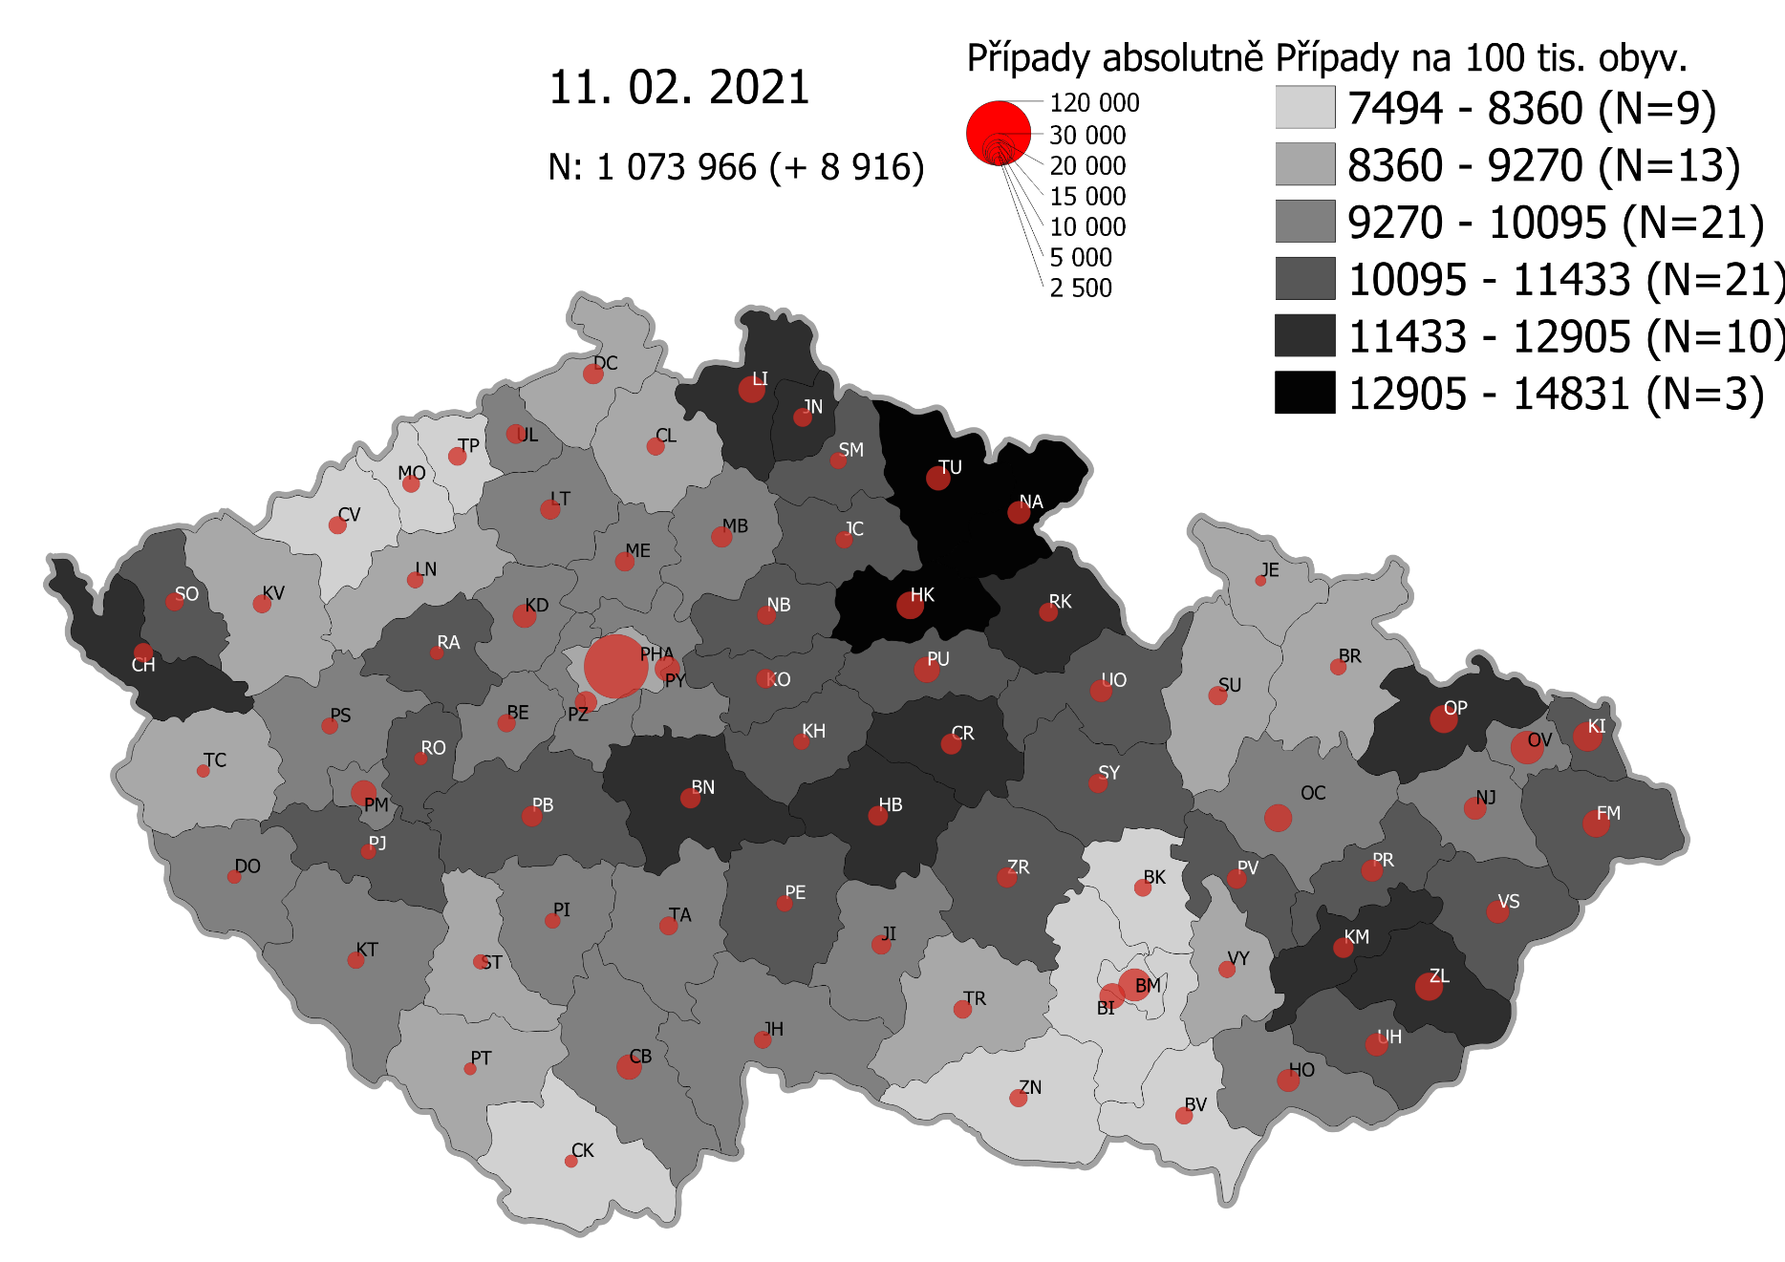
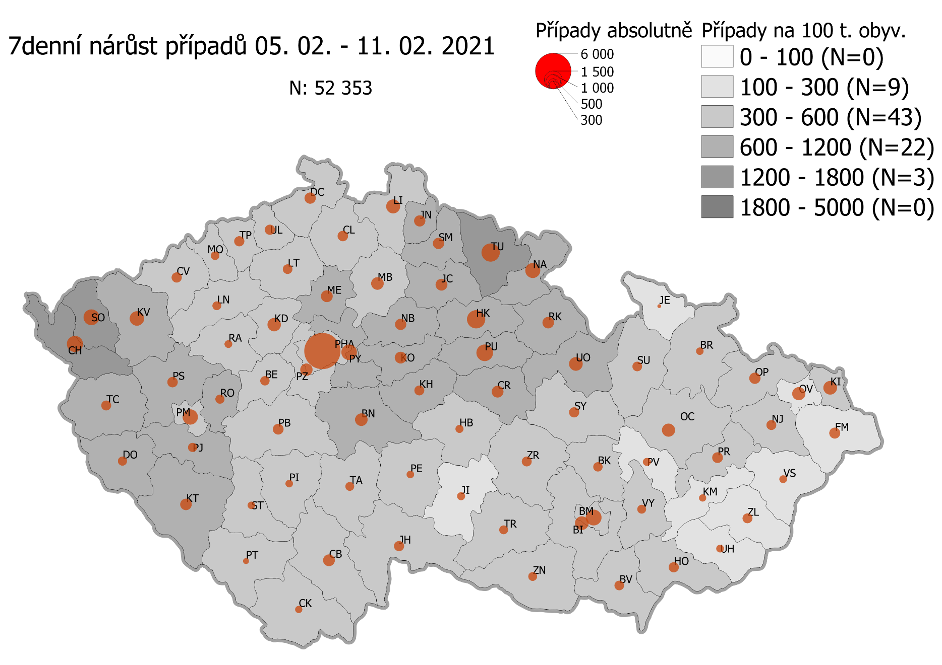
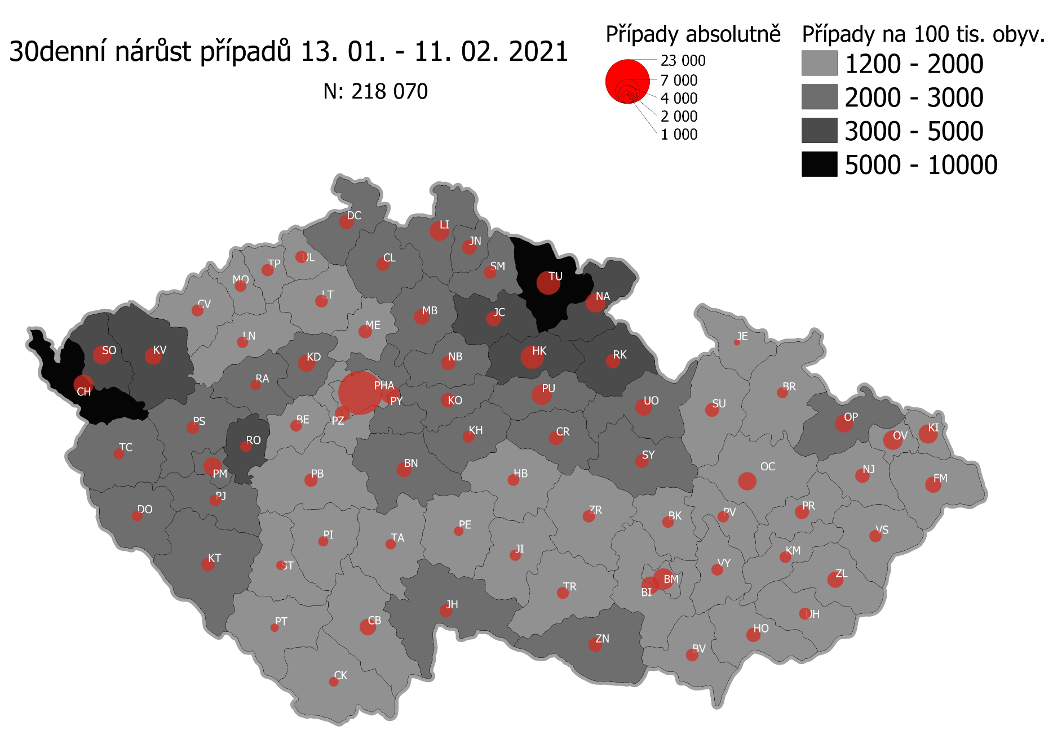
Pořadí okresů dle kumulativní incidence COVID-19 ke dni |  |  |  |  |  | 12.02.2021 23:59
KÓD LAU1 | Zkratka kraje název okresu (LAU1) | Zkratka LAU1 | Počet obyvatel | Připady COVID-19 | Celkem na 100 tisíc obyvatel | Nárůst COVDI19 30 dní zpětně | za 30 dní na 100 tisíc obyvatel | Nárůst COVDI19 7 dní zpětně | za 7 dní na 100 tisíc obyvatel
CZ0525 | HKK - Trutnov | TU | 117,978 | 17,755 | 15,049.4 | 6,791 | 5,756.2 | 1,565 | 1,326.5
CZ0523 | HKK - Náchod | NA | 109,958 | 15,712 | 14,289.1 | 4,747 | 4,317.1 | 1,133 | 1,030.4
CZ0521 | HKK - Hradec Králové | HK | 164,283 | 22,431 | 13,653.9 | 6,381 | 3,884.2 | 1,511 | 919.8
CZ0524 | HKK - Rychnov nad Kněžnou | RK | 79,383 | 10,308 | 12,985.1 | 2,414 | 3,041.0 | 606 | 763.4
CZ0805 | MSK - Opava | OP | 176,236 | 22,850 | 12,965.6 | 3,686 | 2,091.5 | 616 | 349.5
CZ0201 | STC - Benešov | BN | 99,414 | 12,610 | 12,684.3 | 2,596 | 2,611.3 | 686 | 690.0
CZ0513 | LBK - Liberec | LI | 175,626 | 21,892 | 12,465.1 | 4,621 | 2,631.2 | 978 | 556.9
CZ0631 | VYS - Havlíčkův Brod | HB | 94,915 | 11,732 | 12,360.5 | 1,570 | 1,654.1 | 316 | 332.9
CZ0531 | PAK - Chrudim | CR | 104,613 | 12,850 | 12,283.4 | 2,470 | 2,361.1 | 660 | 630.9
CZ0411 | KVK - Cheb | CH | 91,634 | 11,129 | 12,145.1 | 4,927 | 5,376.8 | 1,243 | 1,356.5
CZ0512 | LBK - Jablonec nad Nisou | JN | 90,667 | 10,849 | 11,965.8 | 2,533 | 2,793.7 | 646 | 712.5
CZ0724 | ZLK - Zlín | ZL | 191,652 | 22,687 | 11,837.6 | 2,976 | 1,552.8 | 459 | 239.5
CZ0413 | KVK - Sokolov | SO | 88,212 | 10,283 | 11,657.1 | 4,305 | 4,880.3 | 1,179 | 1,336.6
CZ0721 | ZLK - Kroměříž | KM | 105,343 | 12,184 | 11,566.0 | 1,620 | 1,537.8 | 275 | 261.1
CZ0532 | PAK - Pardubice | PU | 175,441 | 20,209 | 11,519.0 | 4,891 | 2,787.8 | 1,361 | 775.8
CZ0522 | HKK - Jičín | JC | 80,045 | 9,183 | 11,472.3 | 2,698 | 3,370.6 | 652 | 814.5
CZ0514 | LBK - Semily | SM | 74,097 | 8,498 | 11,468.8 | 1,993 | 2,689.7 | 642 | 866.4
CZ0722 | ZLK - Uherské Hradiště | UH | 142,226 | 15,696 | 11,036.0 | 1,628 | 1,144.7 | 290 | 203.9
CZ0723 | ZLK - Vsetín | VS | 143,334 | 15,778 | 11,007.9 | 1,751 | 1,221.6 | 288 | 200.9
CZ020B | STC - Příbram | PB | 115,104 | 12,660 | 10,998.7 | 2,080 | 1,807.1 | 546 | 474.4
CZ0204 | STC - Kolín | KO | 102,623 | 11,256 | 10,968.3 | 2,428 | 2,365.9 | 641 | 624.6
CZ0714 | OLK - Přerov | PR | 129,512 | 14,083 | 10,873.9 | 2,425 | 1,872.4 | 572 | 441.7
CZ0324 | PLK - Plzeň-jih | PJ | 63,488 | 6,863 | 10,809.9 | 1,610 | 2,535.9 | 433 | 682.0
CZ0633 | VYS - Pelhřimov | PE | 72,302 | 7,802 | 10,790.8 | 1,086 | 1,502.0 | 265 | 366.5
CZ0713 | OLK - Prostějov | PV | 108,646 | 11,649 | 10,722.0 | 1,598 | 1,470.8 | 325 | 299.1
CZ0208 | STC - Nymburk | NB | 100,886 | 10,768 | 10,673.4 | 2,482 | 2,460.2 | 614 | 608.6
CZ0533 | PAK - Svitavy | SY | 104,333 | 11,085 | 10,624.6 | 2,192 | 2,101.0 | 494 | 473.5
CZ0534 | PAK - Ústí nad Orlicí | UO | 138,275 | 14,682 | 10,618.0 | 3,558 | 2,573.1 | 961 | 695.0
CZ0326 | PLK - Rokycany | RO | 49,349 | 5,233 | 10,604.1 | 1,539 | 3,118.6 | 406 | 822.7
CZ020C | STC - Rakovník | RA | 55,562 | 5,890 | 10,600.8 | 1,273 | 2,291.1 | 274 | 493.1
CZ0205 | STC - Kutná Hora | KH | 75,828 | 8,030 | 10,589.8 | 1,721 | 2,269.6 | 480 | 633.0
CZ0803 | MSK - Karviná | KI | 246,324 | 26,057 | 10,578.3 | 4,259 | 1,729.0 | 778 | 315.8
CZ0635 | VYS - Žďár nad Sázavou | ZR | 118,158 | 12,481 | 10,563.0 | 1,832 | 1,550.5 | 467 | 395.2
CZ0802 | MSK - Frýdek-Místek | FM | 214,660 | 22,609 | 10,532.5 | 3,000 | 1,397.6 | 604 | 281.4
CZ0325 | PLK - Plzeň-sever | PS | 79,979 | 8,179 | 10,226.4 | 1,954 | 2,443.1 | 560 | 700.2
CZ0313 | JHC - Jindřichův Hradec | JH | 90,692 | 9,205 | 10,149.7 | 2,052 | 2,262.6 | 515 | 567.9
CZ0806 | MSK - Ostrava-město | OV | 320,145 | 32,355 | 10,106.4 | 4,386 | 1,370.0 | 756 | 236.1
CZ0207 | STC - Mladá Boleslav | MB | 130,365 | 13,110 | 10,056.4 | 3,061 | 2,348.0 | 747 | 573.0
CZ0206 | STC - Mělník | ME | 109,302 | 10,963 | 10,030.0 | 2,149 | 1,966.1 | 652 | 596.5
CZ0314 | JHC - Písek | PI | 71,587 | 7,095 | 9,911.0 | 1,251 | 1,747.5 | 310 | 433.0
CZ0804 | MSK - Nový Jičín | NJ | 151,577 | 15,012 | 9,903.9 | 2,453 | 1,618.3 | 505 | 333.2
CZ0209 | STC - Praha-východ | PY | 185,178 | 18,306 | 9,885.6 | 4,161 | 2,247.0 | 1,142 | 616.7
CZ0203 | STC - Kladno | KD | 166,483 | 16,446 | 9,878.5 | 3,549 | 2,131.7 | 861 | 517.2
CZ0323 | PLK - Plzeň-město | PM | 194,280 | 19,174 | 9,869.3 | 4,045 | 2,082.0 | 1,136 | 584.7
CZ0645 | JMK - Hodonín | HO | 153,943 | 15,039 | 9,769.2 | 2,486 | 1,614.9 | 556 | 361.2
CZ0423 | ULK - Litoměřice | LT | 119,668 | 11,683 | 9,762.8 | 1,891 | 1,580.2 | 482 | 402.8
CZ0202 | STC - Beroun | BE | 95,058 | 9,261 | 9,742.5 | 1,676 | 1,763.1 | 443 | 466.0
CZ0322 | PLK - Klatovy | KT | 86,405 | 8,401 | 9,722.8 | 2,278 | 2,636.4 | 664 | 768.5
CZ0632 | VYS - Jihlava | JI | 113,628 | 10,955 | 9,641.1 | 1,451 | 1,277.0 | 301 | 264.9
CZ020A | STC - Praha-západ | PZ | 149,338 | 14,284 | 9,564.9 | 2,744 | 1,837.4 | 762 | 510.3
CZ0317 | JHC - Tábor | TA | 102,595 | 9,811 | 9,562.8 | 1,367 | 1,332.4 | 365 | 355.8
CZ0311 | JHC - České Budějovice | CB | 195,903 | 18,717 | 9,554.2 | 3,153 | 1,609.5 | 660 | 336.9
CZ0712 | OLK - Olomouc | OC | 235,472 | 22,490 | 9,551.0 | 3,970 | 1,686.0 | 833 | 353.8
CZ0321 | PLK - Domažlice | DO | 62,062 | 5,893 | 9,495.3 | 1,460 | 2,352.5 | 411 | 662.2
CZ0327 | PLK - Tachov | TC | 54,336 | 5,141 | 9,461.5 | 1,505 | 2,769.8 | 494 | 909.2
CZ0427 | ULK - Ústí nad Labem | UL | 119,338 | 11,239 | 9,417.8 | 1,856 | 1,555.2 | 511 | 428.2
CZ0421 | ULK - Děčín | DC | 129,542 | 12,111 | 9,349.1 | 2,591 | 2,000.1 | 666 | 514.1
CZ0511 | LBK - Česká Lípa | CL | 103,300 | 9,456 | 9,153.9 | 2,138 | 2,069.7 | 507 | 490.8
CZ0646 | JMK - Vyškov | VY | 92,280 | 8,443 | 9,149.3 | 1,700 | 1,842.2 | 438 | 474.6
CZ0634 | VYS - Třebíč | TR | 110,810 | 10,121 | 9,133.7 | 1,685 | 1,520.6 | 388 | 350.1
CZ0100 | PHA - Praha | PH | 1,324,277 | 120,113 | 9,070.1 | 23,061 | 1,741.4 | 6,332 | 478.1
CZ0316 | JHC - Strakonice | ST | 70,772 | 6,389 | 9,027.6 | 1,044 | 1,475.2 | 217 | 306.6
CZ0315 | JHC - Prachatice | PT | 50,978 | 4,579 | 8,982.3 | 845 | 1,657.6 | 151 | 296.2
CZ0715 | OLK - Šumperk | SU | 120,417 | 10,790 | 8,960.5 | 2,224 | 1,846.9 | 436 | 362.1
CZ0412 | KVK - Karlovy Vary | KV | 114,818 | 10,250 | 8,927.2 | 3,576 | 3,114.5 | 1,038 | 904.0
CZ0424 | ULK - Louny | LN | 86,691 | 7,717 | 8,901.7 | 1,540 | 1,776.4 | 401 | 462.6
CZ0711 | OLK - Jeseník | JE | 37,968 | 3,336 | 8,786.3 | 375 | 987.7 | 62 | 163.3
CZ0801 | MSK - Bruntál | BR | 91,597 | 7,861 | 8,582.2 | 1,393 | 1,520.8 | 270 | 294.8
CZ0641 | JMK - Blansko | BK | 109,136 | 9,218 | 8,446.3 | 1,704 | 1,561.4 | 432 | 395.8
CZ0643 | JMK - Brno-venkov | BI | 224,642 | 18,859 | 8,395.1 | 3,731 | 1,660.9 | 914 | 406.9
CZ0642 | JMK - Brno-město | BM | 381,346 | 31,471 | 8,252.6 | 5,310 | 1,392.4 | 1,216 | 318.9
CZ0647 | JMK - Znojmo | ZN | 114,351 | 9,387 | 8,208.9 | 2,242 | 1,960.6 | 363 | 317.4
CZ0425 | ULK - Most | MO | 111,708 | 8,934 | 7,997.6 | 1,543 | 1,381.3 | 354 | 316.9
CZ0426 | ULK - Teplice | TP | 129,072 | 10,098 | 7,823.5 | 1,844 | 1,428.7 | 513 | 397.5
CZ0312 | JHC - Český Krumlov | CK | 61,556 | 4,701 | 7,636.9 | 1,089 | 1,769.1 | 254 | 412.6
CZ0422 | ULK - Chomutov | CV | 124,946 | 9,515 | 7,615.3 | 1,714 | 1,371.8 | 476 | 381.0
CZ0644 | JMK - Břeclav | BV | 116,291 | 8,804 | 7,570.7 | 1,880 | 1,616.6 | 489 | 420.5
CZ088Y | Bydliště neurčeno |  |  | 838 | 0.0 | 74 | 0.0 | 14 | 0.0
CZ099Y | Cizinci bez trvalého pobytu |  |  | 1,315 | 0.0 | 159 | 0.0 | 46 | 0.0
Poznámka: Data obsahují počet případů vč. laboratorních pozitivit k danému datu neverifikovaných na KHS.

Mapa výskytu COVID-19 v ČR - základ modelu šíření nemoci
Počet pozitivních pacientů kumulativně v okresech bydliště ČR na 100 tis. obyvatel a absolutně z dat |  |  |  |  |  |  |  |  |  | ke dni 11.02.2021 23:59

